INFORMACION_ORGANIZACIONAL




ESCENARIO POLI - INNOVA COLOMBIA

EMPRESA | INOVA COLOMBIA
DIRECCION | CRA 7 # 23 -65
PAGINA WEB | https://ww.innova.com.co
SECTOR | PRODUCTOS DIGITALES E INNOVACION EN TECNOLOGIA
NUMERO DE EMPLEADOS | 800 Colaboradores a nivel nacional

ORGANIGRAMA
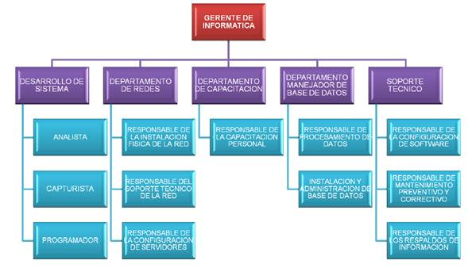
ORGANIGRAMA

INFRAESTRUCTURA_FISICA
 |  | INFRAESTRUCTURA

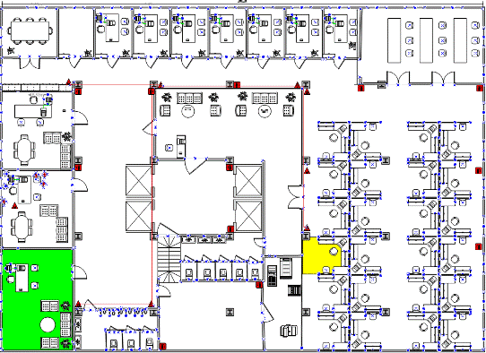

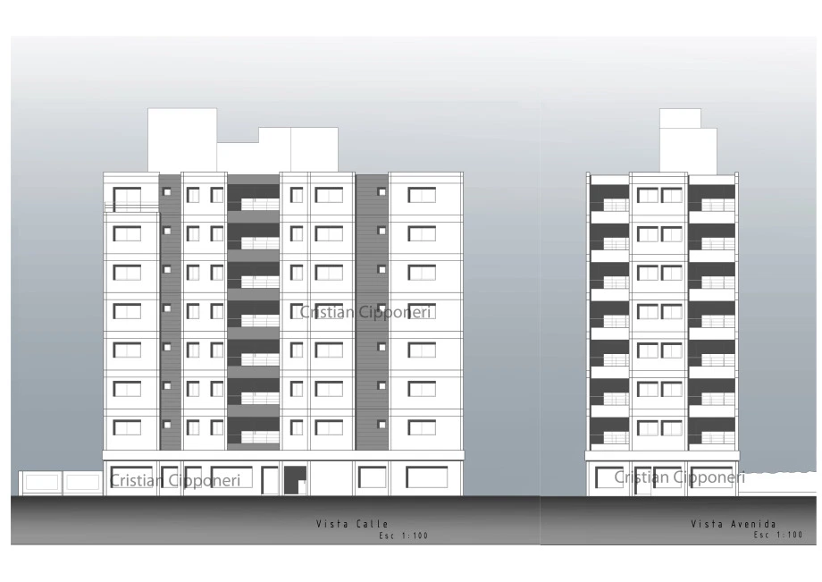



7 PISOS

1 | DESARROLLO
2 | REDES
3 | CAPACITACION
4 | BD
5 | SOPORTE
6 | GERENCIA

AYUDA_REDES
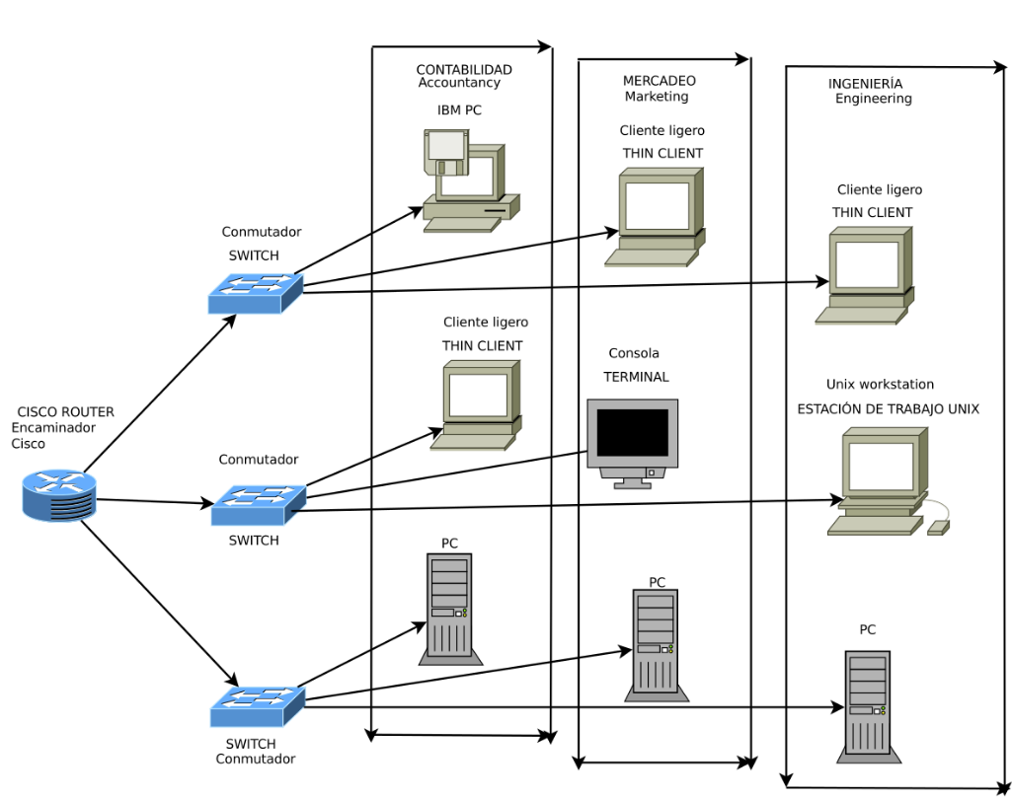

 |  | AYUDA

Subnet ID | Subnet Address | Host Address Range | Broadcast Address
1 | 172.0.0.0 | 172.0.0.1 - 172.0.0.254 | 172.0.0.255
2 | 172.0.1.0 | 172.0.1.1 - 172.0.1.254 | 172.0.1.255
3 | 172.0.2.0 | 172.0.2.1 - 172.0.2.254 | 172.0.2.255
4 | 172.0.3.0 | 172.0.3.1 - 172.0.3.254 | 172.0.3.255
5 | 172.0.4.0 | 172.0.4.1 - 172.0.4.254 | 172.0.4.255
6 | 172.0.5.0 | 172.0.5.1 - 172.0.5.254 | 172.0.5.255
7 | 172.0.6.0 | 172.0.6.1 - 172.0.6.254 | 172.0.6.255
8 | 172.0.7.0 | 172.0.7.1 - 172.0.7.254 | 172.0.7.255
9 | 172.0.8.0 | 172.0.8.1 - 172.0.8.254 | 172.0.8.255
10 | 172.0.9.0 | 172.0.9.1 - 172.0.9.254 | 172.0.9.255

